Sheet1
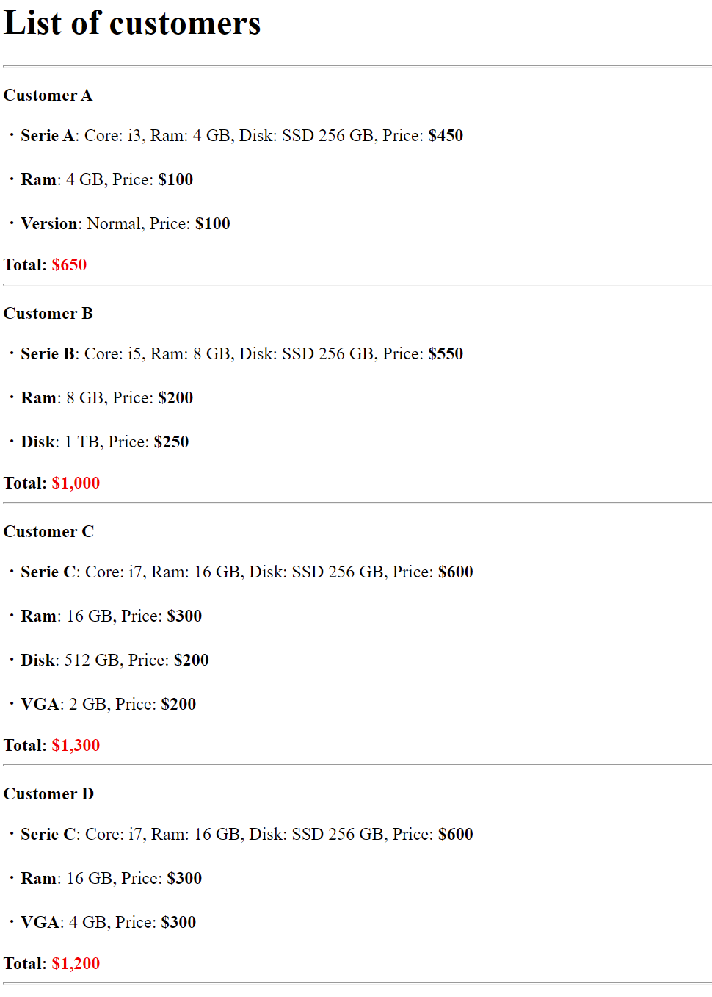
Viết chương trình mua máy tính sử dụng function
Có 3 series của laptop như bên dưới:
Serie A (Core: i3, Ram: 4 GB, SDD: 256 GB => 450$)
Serie B (Core: i5, Ram: 8 GB, SDD: 256 GB => 550$)
Serie C (Core: i7, Ram: 16 GB, SDD: 256 GB => 600$)

Có các gói nâng cấp sau
Mua thêm Ram (4 GB: 100$, 8 GB: 200$, 16 GB: 300$)
Mua thêm SSD (256 GB: 150$, 512 GB: 200$, 1 TB: 250$)
Mua card màn hình (2 GB: 200$, 4 GB: 300$)
Mua Office (Bản thường: 100$, Bản pro: 200$)

Hiển thị danh sách khách hàng và số tiền phải trả
Khách 1: Mua máy Serie A, mua thêm Ram 4 GB, mua office bản thường
Khách 2: Mua máy Serie B, mua thêm Ram 8 GB, mua ổ cứng 1 TB
Khách 3: Mua máy Serie C, mua thêm Ram 16 GB, mua ổ cứng 512 GB, lắp card màn hình 2 GB
Khách 4: Mua máy Serie C, mua thêm Ram 16 GB, mua card màn hình 4 GB

